Übersichtskarte Los 5
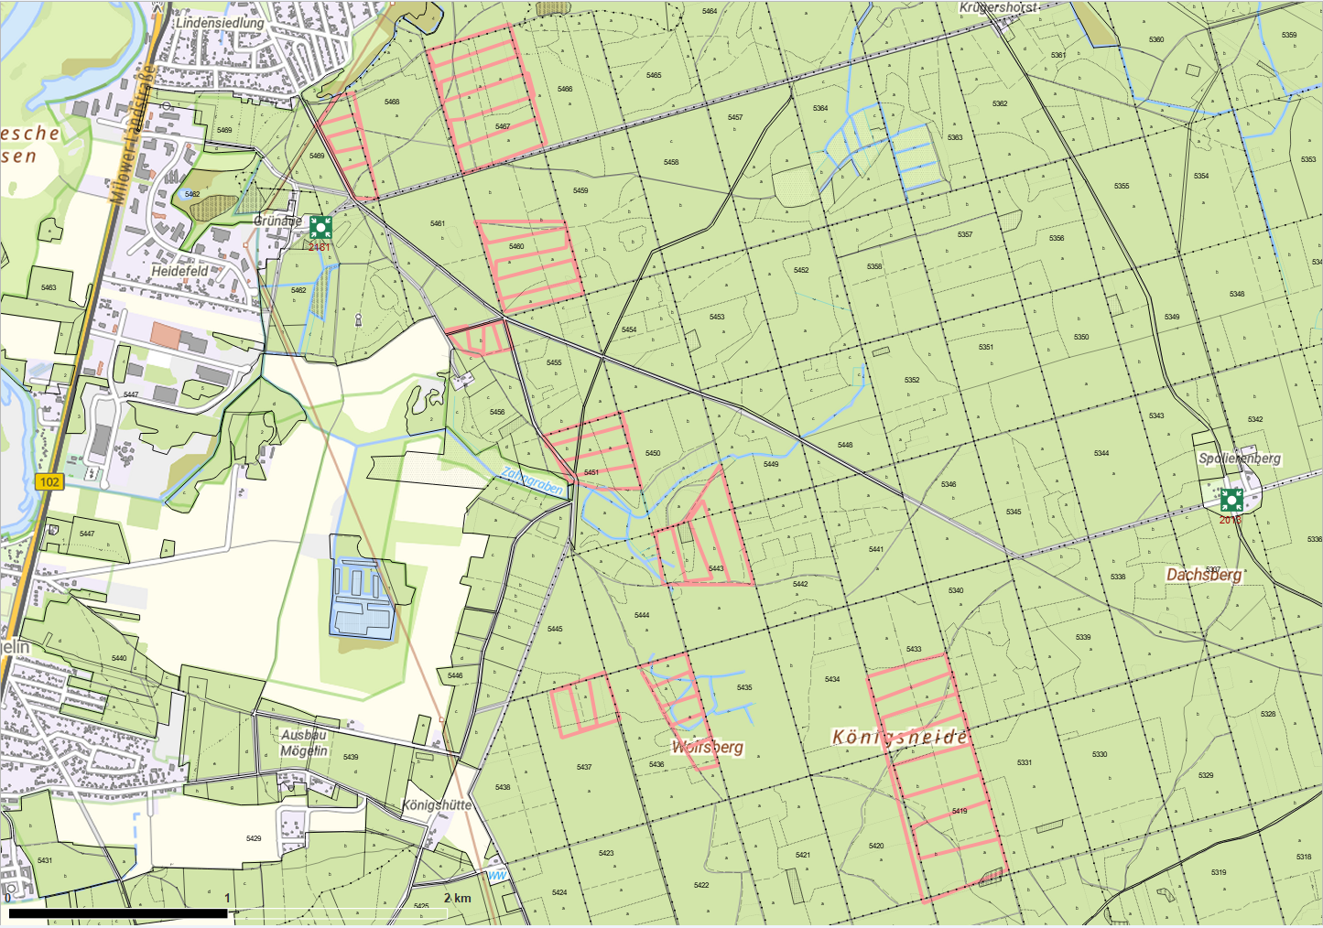
Übersichtskarte |  | Reviere: | Friedrichshof, Krügershorst
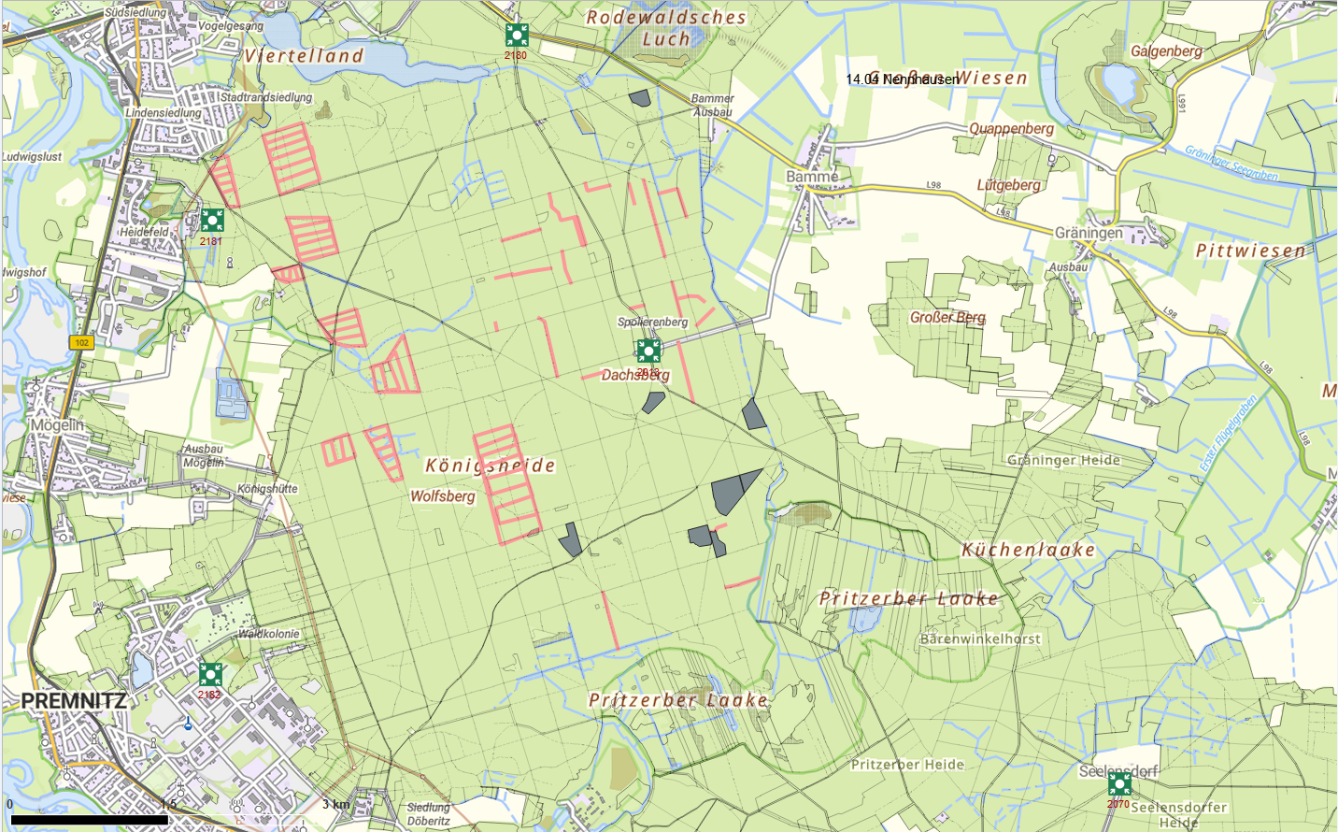

 | Rettungspunkt mit Nummer |  |  | Lage der Flächen
Detailkarte |  | Reviere: | Friedrichshof, Krügershorst | Los: | 5
 |  |  |  | Teilmaßnahme: | 1
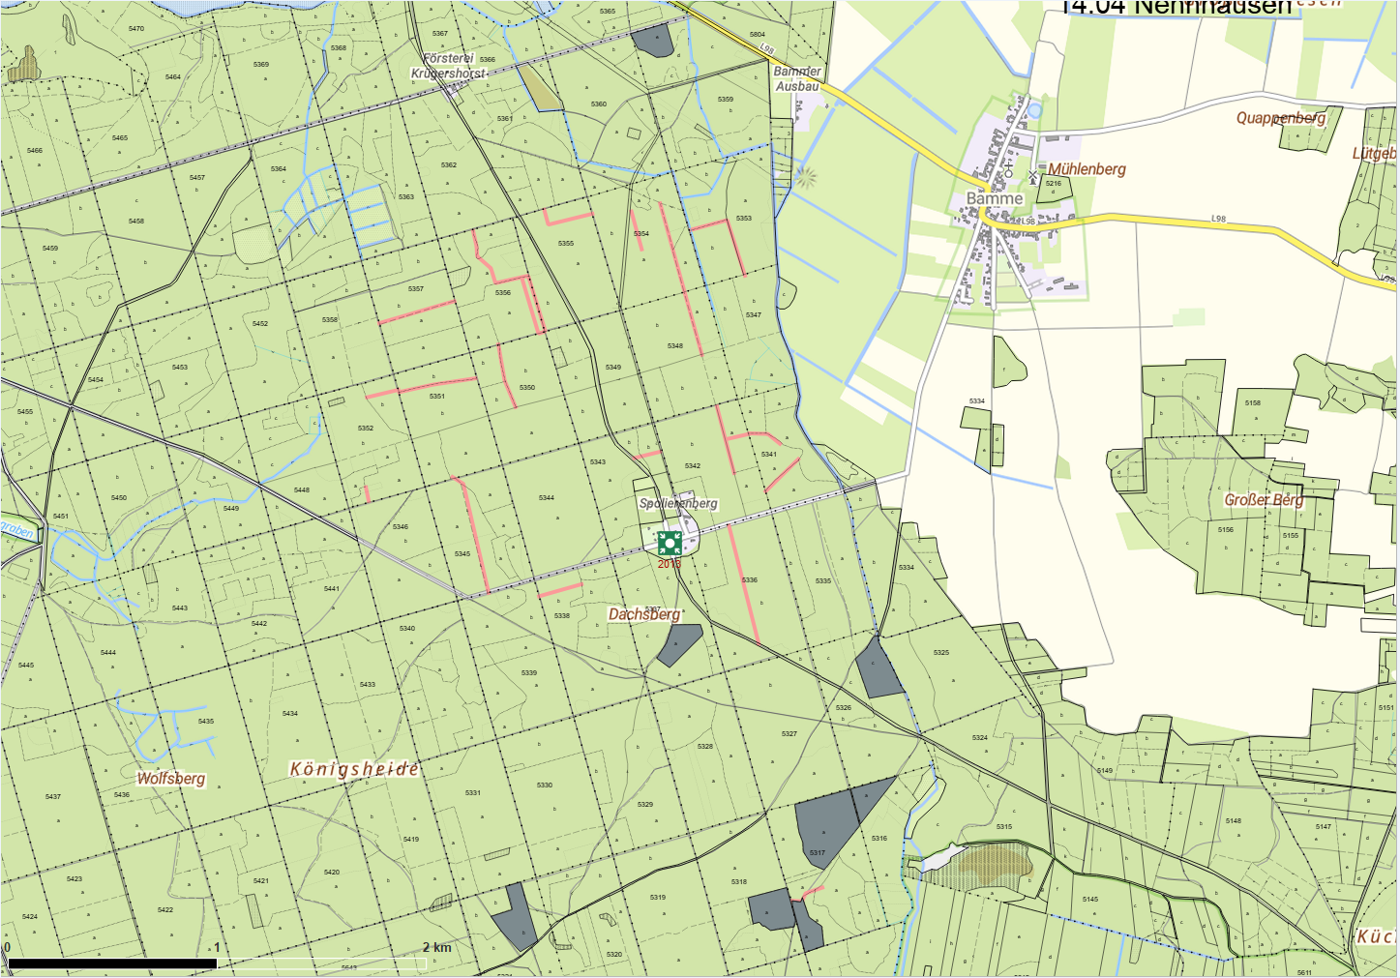

 |  |  |  | Los: | 5
 |  |  |  | Teilmaßnahme: | 2

